Лист1
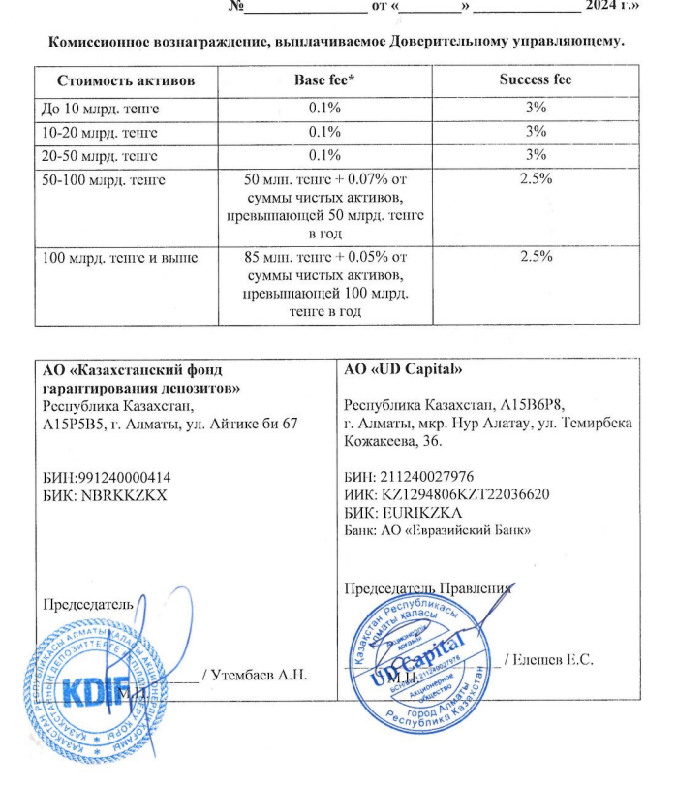
Средняя грязная | Сумма комиссий кроме ДУ | Месячная доля комиссии ДУ | Оплаченная комиссия ДУ за июнь | Фактическая комиссия за июнь | Корректировка комиссии ДУ за июль | Комиссия ДУ за июль | К оплате
27,246,814,923.70 | 1,577,922.39 | 2,270,567.91 | 2,284,418.8775 | 2,284,411.52 | -7.35 | 2,270,247.20 | 2,270,239.85

